Накладная-№3
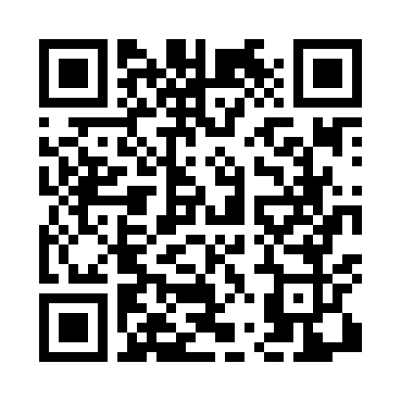
Номер товарно-транспортной накладной: |  |  | Торговый представитель: Karimov Amirjon
Поставщик: Toshkent falcon fly 2 |  |  | Телефон торгового представителя: +
Дата отгрузки: 05.11.2025 |  |  | Контрагент: """" Klient
Дата консигнации: |  |  | Адрес:
Доставщик: |  |  | Телефон:
Телефон доставщика:
Время заказа: 05.11.2025 11:33:36
№ | Штрих-код | Название товаров (работ,услуг) | Количество | Количество в кейсе | Цена | Сумма
 |  |  | 34 |  |  | 100.05
1 | 6805019698460 | Коврики напольные для ванной комнаты 50*80 DB -98-46 | 2 | 2 шт. | 4.30 | 8.60
2 | 6920240023215 | Коврики напольные для ванной комнаты 60*90CM XP-23-21 | 1 | 1 шт. | 6.10 | 6.10
3 | 6920240023222 | Коврики напольные для ванной комнаты 60*90CM XP-23-22 | 1 | 1 шт. | 5.70 | 5.70
4 | 6805019698729 | Коврик для ванны, 43×75 см, DB-98-72 | 2 | 2 шт. | 2.30 | 4.60
5 | 6920240023260 | Коврики напольные для комнаты марокканский ст иль 50*80CM XP-23-26 | 5 | 5 шт. | 1.40 | 7
6 | 6805019698682 | Коврики напольные для ванной комнаты 45*75 DB -98-68 | 2 | 2 шт. | 3.50 | 7
7 | 6805019698972 | Коврики напольные для ванной комнаты 43*68+43 *118 DB-98-97 | 2 | 2 шт. | 4.20 | 8.40
8 | 6805019698828 | Коврик в прихожую перфорированный, 90×150 см, DB-98-82 | 2 | 2 шт. | 14.70 | 29.40
9 | 2010883199133 | Кошик Арзон роза 10 пс HS-78-16 | 5 | 5 шт. | 0.75 | 3.75
10 | 6901006831336 | Швабра для мытья пола 633-8 DB-83-133 | 2 | 2 шт. | 1.60 | 3.20
11 | 6972557918821 | Швабра для мытья пола 956-882 DB-83-156 | 2 | 2 шт. | 2.30 | 4.60
12 | 2012651648553 | Пластмас доска Красный 79/78 sm DB-10-02 | 3 | 3 шт. | 1 | 3
13 | 2011854865781 | Пластмас доска серый 25/34.5 sm DB-10-03 | 3 | 3 шт. | 0.90 | 2.70
14 | 6920240023857 | Коврики напольные для ванной комнаты 58*88 XP -23-85 | 2 | 2 шт. | 3 | 6
Итого: 100.05$|->UZS: 1,250,625.00

